Image
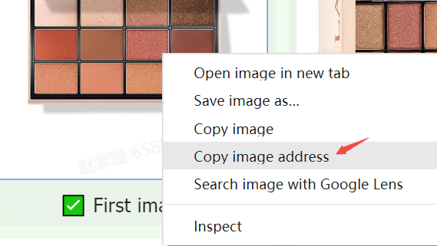
Bildrichtlinien und -anforderungen | Beispiele
Produkte im TikTok Shop müssen klar erkennbare und akkurate Bilder haben. Die Bilder sollten nur die zum Verkauf stehenden Produkte zeigen sowie mit den Produktnamen und -beschreibungen übereinstimmen. | 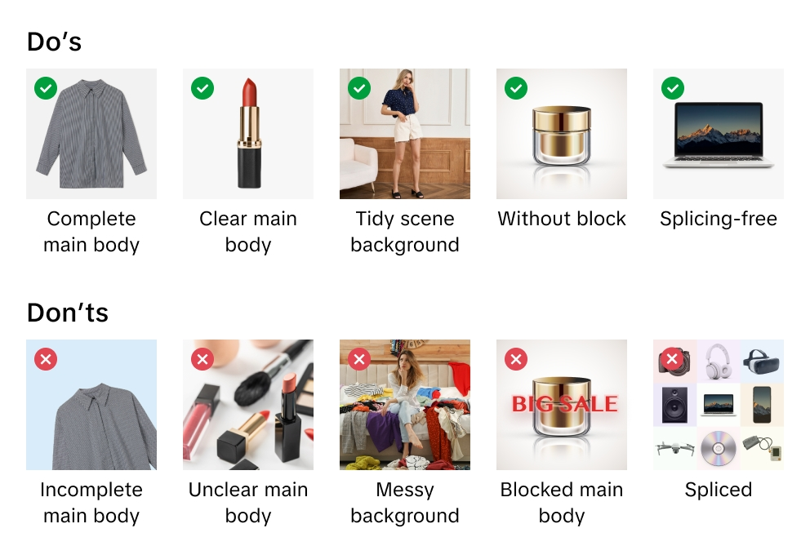
TikTok Shop behält sich das Recht vor, Bilder abzulehnen, die nicht den Richtlinien oder Anforderungen entsprechen.
Wenn du Bilder hochlädst, bestätigst du, dass du die Nutzungsrechte daran hast, bzw. dass du über eine Genehmigung verfügst, die Bilder für kommerzielle Zwecke zu nutzen.
Wir empfehlen, für jedes Produkt mindestens 5 Bilder hochzuladen, einschließlich der Vorder- und Rückseite. Die zusätzlichen Bilder sollten das Produkt aus verschiedenen Blickwinkeln zeigen und die Produktdetails hervorheben. Verwende stets qualitativ hochwertige Bilder. Diese sind die wichtigste Art und Weise, wie Kund*innen etwas über dein Produkt erfahren.
Zu den unterstützten Bilddateiformaten gehören JPEG, JPG und PNG.
Die Mindestbildauflösung beträgt 600 x 600 Pixel. Wir empfehlen eine Auflösung von 1.600 x 1.600 Pixeln.

Hauptbild
Optimiere die Qualität des Hauptbildes. Das Hauptbild vermittelt deinen Kund*innen den ersten und wichtigsten Eindruck von deinem Produkt.
Verwende einen weißen Hintergrund für dein Hauptbild. Die Farbparameter sind (RGB 255, 255, 255).
Ein Hauptbild muss ein Seitenverhältnis von 3:4 oder 4:3 haben, und die längere Seite muss mindestens 600 Pixel lang sein.
Dein Produkt sollte mindestens 85 % des verfügbaren Platzes auf dem Hauptbild einnehmen.

Zusätzliche Bilder
Füge mindestens 4 zusätzliche Bilder hinzu. Nutze die zusätzlichen Bilder, um Merkmale hervorzuheben, die nicht auf dem Hauptbild zu sehen sind. Zeige verschiedene Blickwinkel und Detailansichten und füge Nahaufnahmen deiner Produkte hinzu.
Ein weißer Hintergrund wird für die zusätzlichen Bilder empfohlen, ist aber nicht zwingend erforderlich.

Bilder von Varianten
Bilder von Varianten sollten Unterschiede in Farbe, Größe oder anderen Abweichungen zeigen, um den Kund*innen bei der Kaufentscheidung zu helfen.
Ein weißer Hintergrund wird für Bilder von Varianten empfohlen, ist aber nicht zwingend erforderlich.

Anleitung zum Hochladen von Bildern
Was ist eine Bild-URL? Eine Bild-URL ist eine Webadresse, die den Speicherort eines Bildes angibt. Die URL muss direkt auf das Bild verweisen. Sie endet normalerweise mit einer Dateierweiterung, die das Bildformat angibt, z. B. „.jpg“ oder „.png“. Zum Beispiel: https://example.com/images/picture.jpg.
Du kannst Bilddateien auf 2 Arten hochladen:
1) Für auf deinem Computer gespeicherte Bilder: Wenn du die Produktbilddateien auf deinem Computer benannt und gespeichert hast, kannst du diese ins Mediencenter von TikTok Shop hochladen. Sobald du die Bilddateien hochgeladen hast, musst du die mitgelieferten URL-Links für jedes einzelne Bild kopieren. Füge die URLs der Bilder in die entsprechenden Spalten der Tabelle für Haupt-, Zusatz- oder Variantenbild ein.

2) Für online gespeicherte Bilder: Wenn du Produktbilddateien auf einem Webserver benannt und gespeichert hast, kannst du die Bild-URLs in deinem Produktangebot verwenden. Um die URL zu finden, klicke mit der rechten Maustaste auf das Bild auf deinem Server und wähle „Bildadresse kopieren“, „URL“ bzw. „Pfad“ aus. Füge die URLs der Bilder in die entsprechenden Spalten der Tabelle für Haupt-, Zusatz- oder Variantenbild ein.

